MATEMATİK
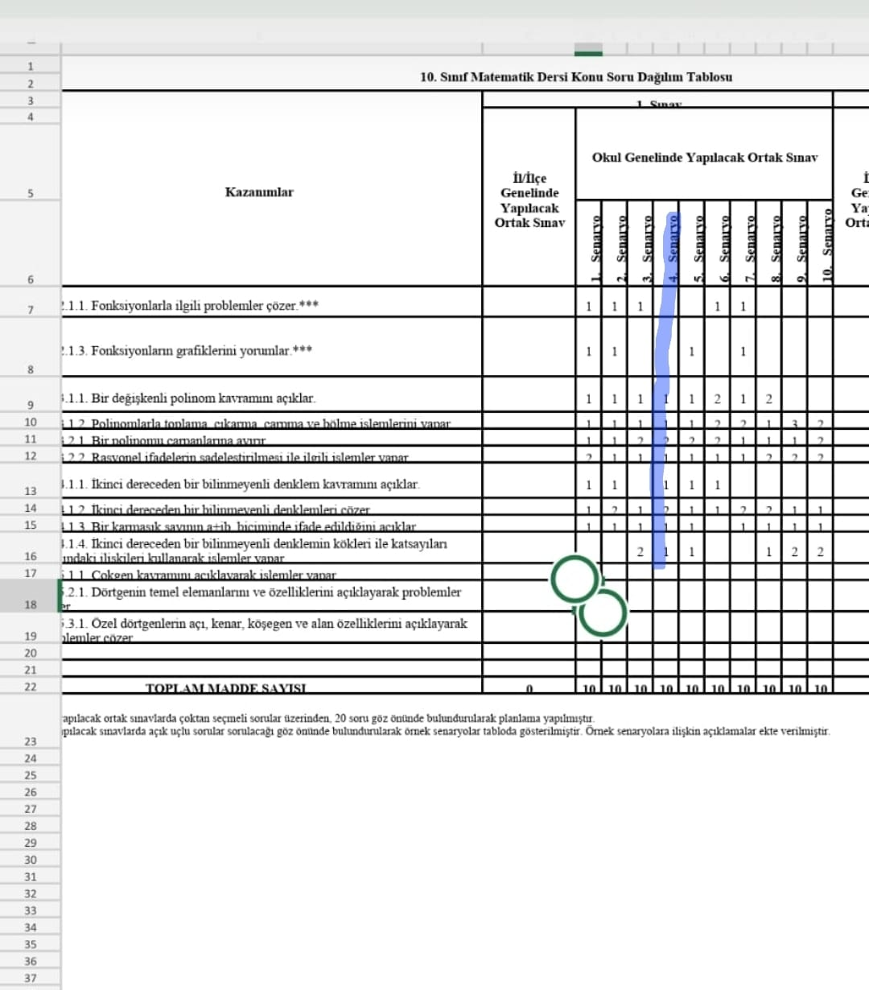

TARİH
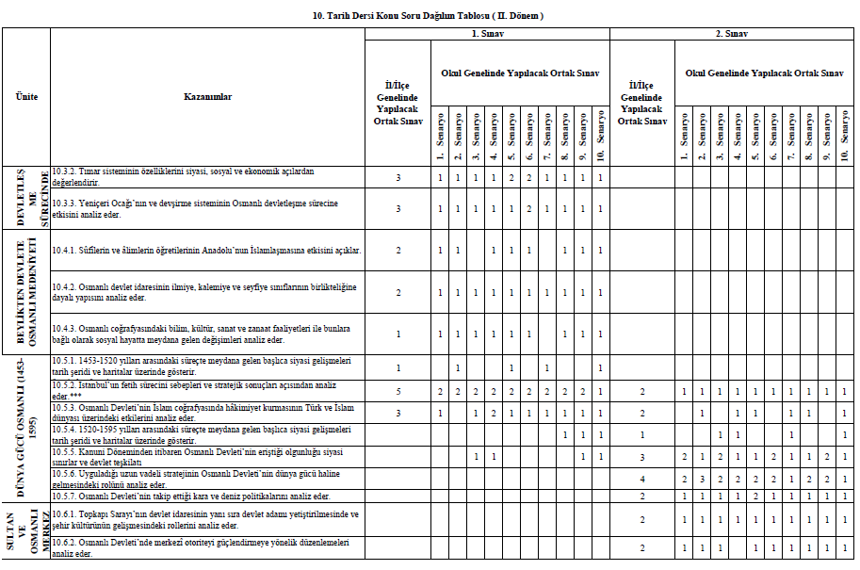

10.Sınıf Tarih 4. Senaryo

DKAB
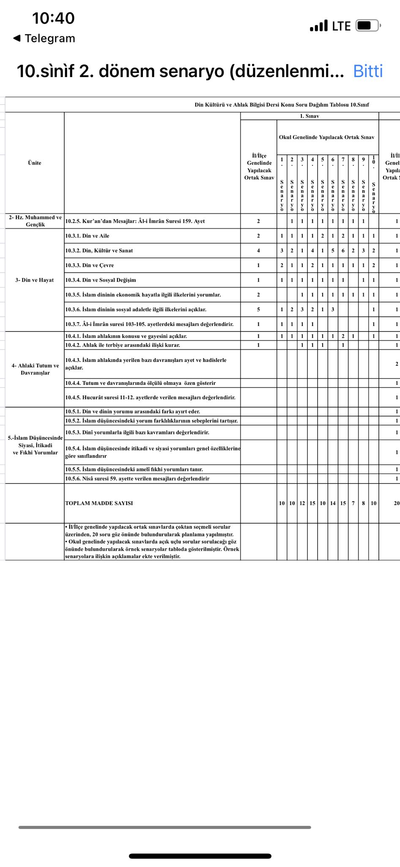

10.sınıf DKAB 1.Senaryo

